Publicação pag1 a 2
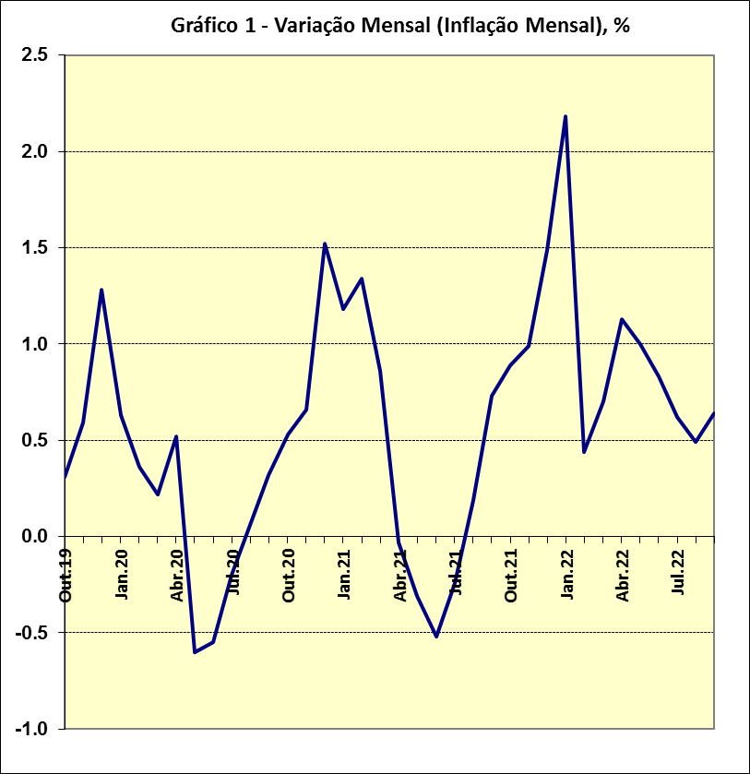
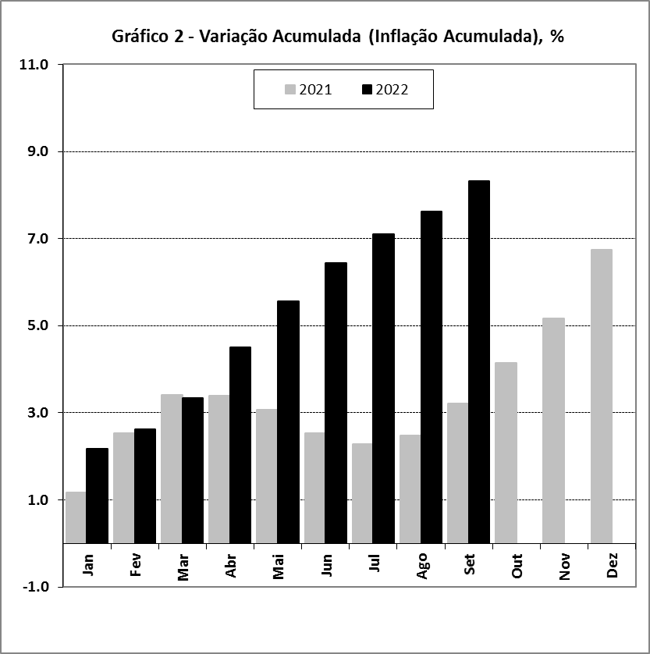
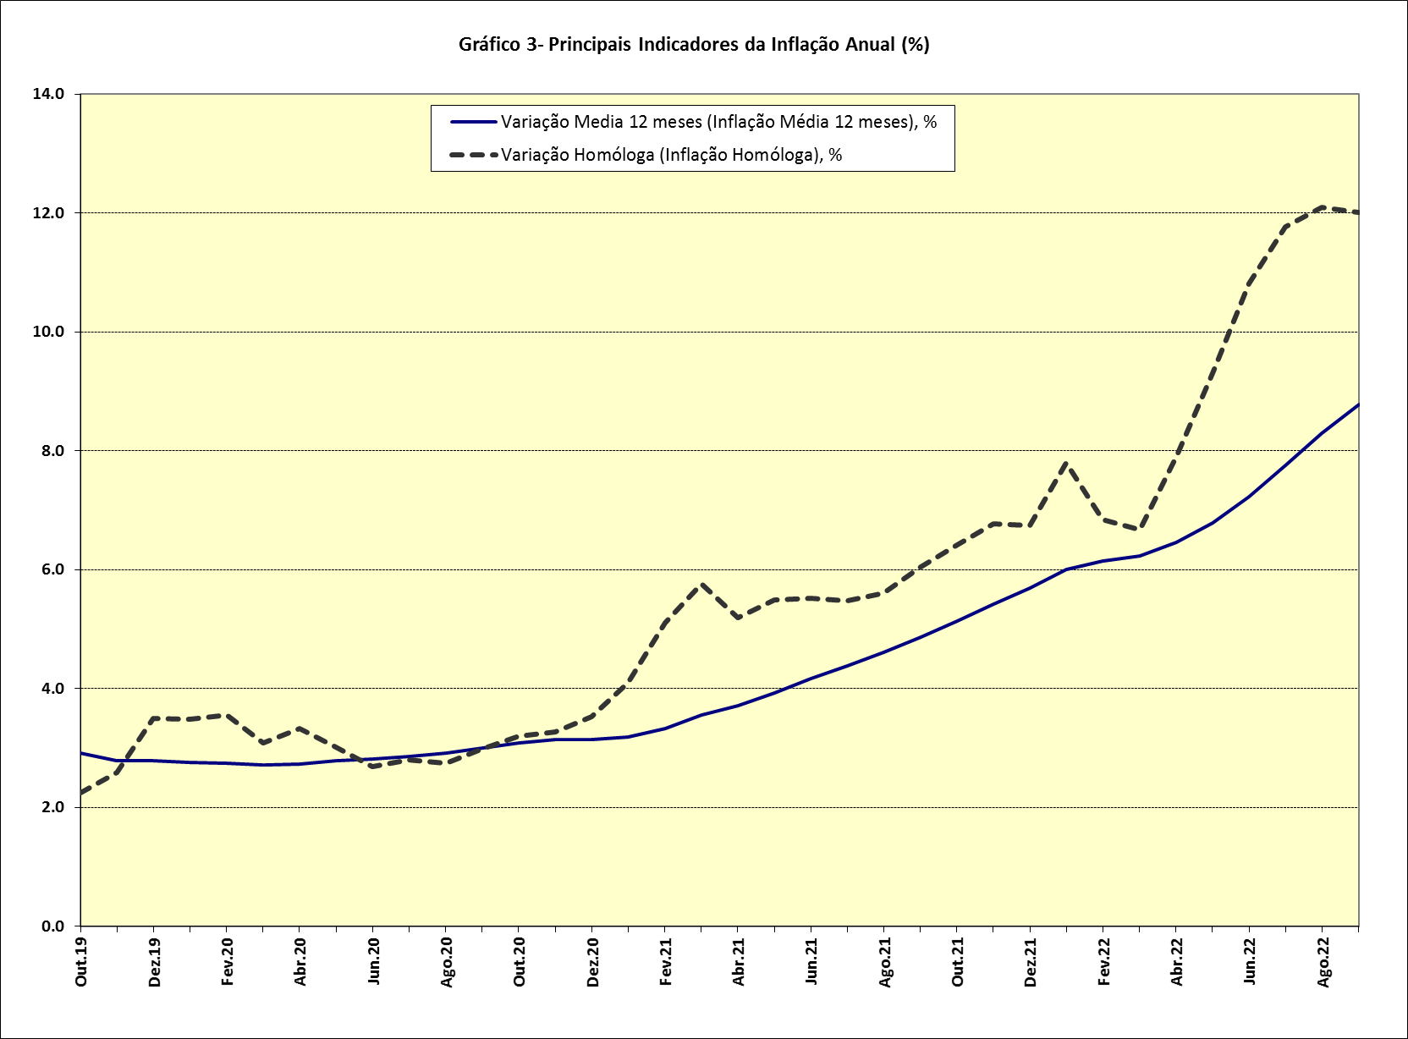
ÍNDICE DE PREÇOS NO CONSUMIDOR - MOÇAMBIQUE (BASE: Ano 2016=100)

Quadro 1. Índices e Variações de Preços Totais:

Descrição | Ano | Jan | Fev | Mar | Abr | Mai | Jun | Jul | Ago | Set | Out | Nov | Dez

 | 2020 | 126.06 | 126.52 | 126.80 | 127.46 | 126.70 | 126.00 | 125.75 | 125.83 | 126.23 | 126.90 | 127.74 | 129.68
Índice | 2021 | 131.21 | 132.97 | 134.11 | 134.07 | 133.66 | 132.96 | 132.64 | 132.89 | 133.86 | 135.05 | 136.39 | 138.42
 | 2022 | 141.44 | 142.06 | 143.05 | 144.66 | 146.11 | 147.33 | 148.25 | 148.97 | 149.93
 | 2020 | 0.63 | 0.36 | 0.22 | 0.52 | -0.60 | -0.55 | -0.20 | 0.06 | 0.32 | 0.53 | 0.66 | 1.52
Variação Mensal (Inflação Mensal), % | 2021 | 1.18 | 1.34 | 0.86 | -0.03 | -0.31 | -0.52 | -0.24 | 0.19 | 0.73 | 0.89 | 0.99 | 1.49
 | 2022 | 2.18 | 0.44 | 0.70 | 1.13 | 1.00 | 0.83 | 0.62 | 0.49 | 0.64
 | 2020 | 0.63 | 1.00 | 1.22 | 1.75 | 1.14 | 0.58 | 0.38 | 0.45 | 0.77 | 1.30 | 1.97 | 3.52
Variação Acumulada (Inflação Acumulada), % | 2021 | 1.18 | 2.54 | 3.42 | 3.39 | 3.07 | 2.53 | 2.28 | 2.48 | 3.22 | 4.14 | 5.17 | 6.74
 | 2022 | 2.18 | 2.63 | 3.34 | 4.51 | 5.56 | 6.44 | 7.10 | 7.62 | 8.32
 | 2020 | 3.48 | 3.55 | 3.09 | 3.32 | 3.02 | 2.69 | 2.80 | 2.75 | 2.98 | 3.20 | 3.27 | 3.52
Variação Homóloga (Inflação Homóloga), % | 2021 | 4.09 | 5.10 | 5.76 | 5.19 | 5.49 | 5.52 | 5.48 | 5.61 | 6.04 | 6.42 | 6.77 | 6.74
 | 2022 | 7.80 | 6.84 | 6.67 | 7.90 | 9.31 | 10.81 | 11.77 | 12.10 | 12.01
 | 2020 | 2.76 | 2.75 | 2.72 | 2.73 | 2.78 | 2.81 | 2.86 | 2.92 | 3.00 | 3.08 | 3.14 | 3.14
Variação Media 12 meses (Inflação Média 12 meses), % | 2021 | 3.19 | 3.33 | 3.55 | 3.71 | 3.92 | 4.16 | 4.38 | 4.61 | 4.86 | 5.13 | 5.42 | 5.69
 | 2022 | 6.00 | 6.15 | 6.23 | 6.46 | 6.78 | 7.22 | 7.75 | 8.29 | 8.78

CONTRIBUIÇÃO MENSAL EM SETEMBRO DE 2022

Quadro 2. Contribuição |  |  | Quadro 3. Produtos com |  |  |  |  |  | Quadro 4. Produtos com
por classes |  |  | maior contribuição positiva |  |  |  |  |  | maior contribuição negativa

Descrição | Contrib |  | Descrição |  |  |  | Contrib |  | Descrição |  |  |  | Contrib
Produtos alimentares e bebidas não alcoólicas | 0.53 |  | Tomate |  |  |  | 0.35 |  | Batata reno fresca |  |  |  | -0.01
Bebidas alcoólicas e tabaco | 0.00 |  | Peixe seco (excepto bacalhau) |  |  |  | 0.07 |  | Alface |  |  |  | -0.01
Vestuário e calçado | 0.01 |  | Carvão vegetal |  |  |  | 0.05 |  | Ovos frescos de galinha |  |  |  | -0.01
Habitação, água, electricidade, gás e outros combustíveis | 0.05 |  | Limão |  |  |  | 0.05 |  | Galinha viva |  |  |  | -0.01
Mobiliário, artigos de decoração, equipamento doméstico e manutenção corrente da habitação | 0.01 |  | Coco |  |  |  | 0.02 |  | Pepino |  |  |  | 0.00
Saúde | 0.00 |  | Carapaus, frescos, refrigerados ou congelados |  |  |  | 0.02 |  | Esparguete |  |  |  | 0.00
Transportes | 0.02 |  | Transporte por táxis |  |  |  | 0.02 |  | Couve |  |  |  | 0.00
Comunicações | 0.00 |  | Folhas de aboboreira |  |  |  | 0.01 |  | Vestidos para senhora |  |  |  | 0.00
Lazer, recreação e cultura | 0.00 |  | Pão de trigo |  |  |  | 0.01 |  | Pimento |  |  |  | 0.00
Educação | 0.00 |  | Folha de feijão nhemba |  |  |  | 0.01 |  | Cremes amaciadores e gel para cabelo, cremes e óleos de beleza e espumas para barbear |  |  |  | 0.00
Restaurantes, hotéis, cafés e similares (inclui catering) | 0.01 |  | Folhas de mandioqueira |  |  |  | 0.01 |  | Iogurte natural ou de aromas |  |  |  | 0.00
Bens e serviços diversos | 0.00 |  | Peixe fresco, refrigerado ou congelado |  |  |  | 0.01 |  | Feijão manteiga em grão seco |  |  |  | 0.00
 |  |  | Outros |  |  |  | 0.10 |  | Outros |  |  |  | -0.03
Total | 0.64 |  | Sub-total |  |  |  | 0.73 |  | Sub-total |  |  |  | -0.09

CONTRIBUIÇÃO ACUMULADA ATÉ SETEMBRO DE 2022

Quadro 5. Contribuição |  |  | Quadro 6. Produtos com |  |  |  |  |  | Quadro 7. Produtos com
por classes |  |  | maior contribuição positiva |  |  |  |  |  | maior contribuição negativa

Descrição | Contrib |  | Descrição |  |  |  | Contrib |  | Descrição |  |  |  | Contrib
Produtos alimentares e bebidas não alcoólicas | 4.02 |  | Tomate |  |  |  | 1.46 |  | Galinha viva |  |  |  | -0.14
Bebidas alcoólicas e tabaco | 0.00 |  | Gasolina para veículos de transporte pessoal |  |  |  | 1.43 |  | Coco |  |  |  | -0.10
Vestuário e calçado | 0.09 |  | Pão de trigo |  |  |  | 1.12 |  | Camarão e gambas, frescos, refrigerados ou congelados |  |  |  | -0.03
Habitação, água, electricidade, gás e outros combustíveis | 0.36 |  | Transportes semi-colectivos urbanos e suburbanos de passageiros |  |  |  | 0.63 |  | Feijão manteiga em grão seco |  |  |  | -0.03
Mobiliário, artigos de decoração, equipamento doméstico e manutenção corrente da habitação | 0.22 |  | Gasóleo para veículos de transporte pessoal |  |  |  | 0.43 |  | Ovos frescos de galinha |  |  |  | -0.02
Saúde | 0.02 |  | Óleo |  |  |  | 0.38 |  | Calças para senhora |  |  |  | -0.01
Transportes | 2.83 |  | Refeições completas em restaurantes |  |  |  | 0.28 |  | Vinho |  |  |  | -0.01
Comunicações | 0.01 |  | Veículos automóveis ligeiros em segunda mão |  |  |  | 0.21 |  | Laranja |  |  |  | -0.01
Lazer, recreação e cultura | 0.04 |  | Frango morto inteiro, fresco refrigerado ou congelado |  |  |  | 0.17 |  | Flocos de milho (corn flakes) |  |  |  | -0.01
Educação | 0.08 |  | Peixe fresco, refrigerado ou congelado |  |  |  | 0.15 |  | Sapatos para crianças |  |  |  | -0.01
Restaurantes, hotéis, cafés e similares (inclui catering) | 0.52 |  | Cebola |  |  |  | 0.14 |  | Pneus para veículos de transporte pessoal |  |  |  | -0.01
Bens e serviços diversos | 0.11 |  | Gás butano em botija |  |  |  | 0.14 |  | Batata reno fresca |  |  |  | 0.00
 |  |  | Outros |  |  |  | 2.19 |  | Outros |  |  |  | -0.05
Total | 8.32 |  | Sub-total |  |  |  | 8.73 |  | Sub-total |  |  |  | -0.42

